Explication
Vous avec un projet d'établir une communauté électrique locale (CEL) impliquant une ou plusieurs centrales solaires. Plusieurs modalités s'offrent à vous, en fonction de la nature de votre projet :
CEL avec rabais de 40% sur certaines composantes des coûts d'utilisation du réseau : tous les participants (producteurs et consommateurs) échangent l'énergie photovoltaïque sans transformatoin de l'énergie (pas de passage par un poste de transformation moyenne-basse tension).
CEL avec un rabais de 20% sur certaines composantes des coûts d'utilisation du réseau : l'échange de l'énergie photovoltaïque entre les particpants (producturs et consommateurs) nécessite une transformation de l'énergie. les participants (producteurs et consommateurs) échangent l'énergie photovoltaïque sans transformatoin de l'énergie (pas de passage par un poste de transformation moyenne-basse tension).
Le présent fichier nous permet de recueillir les informations nécessaire à l'étude et au suivi de votre projet.

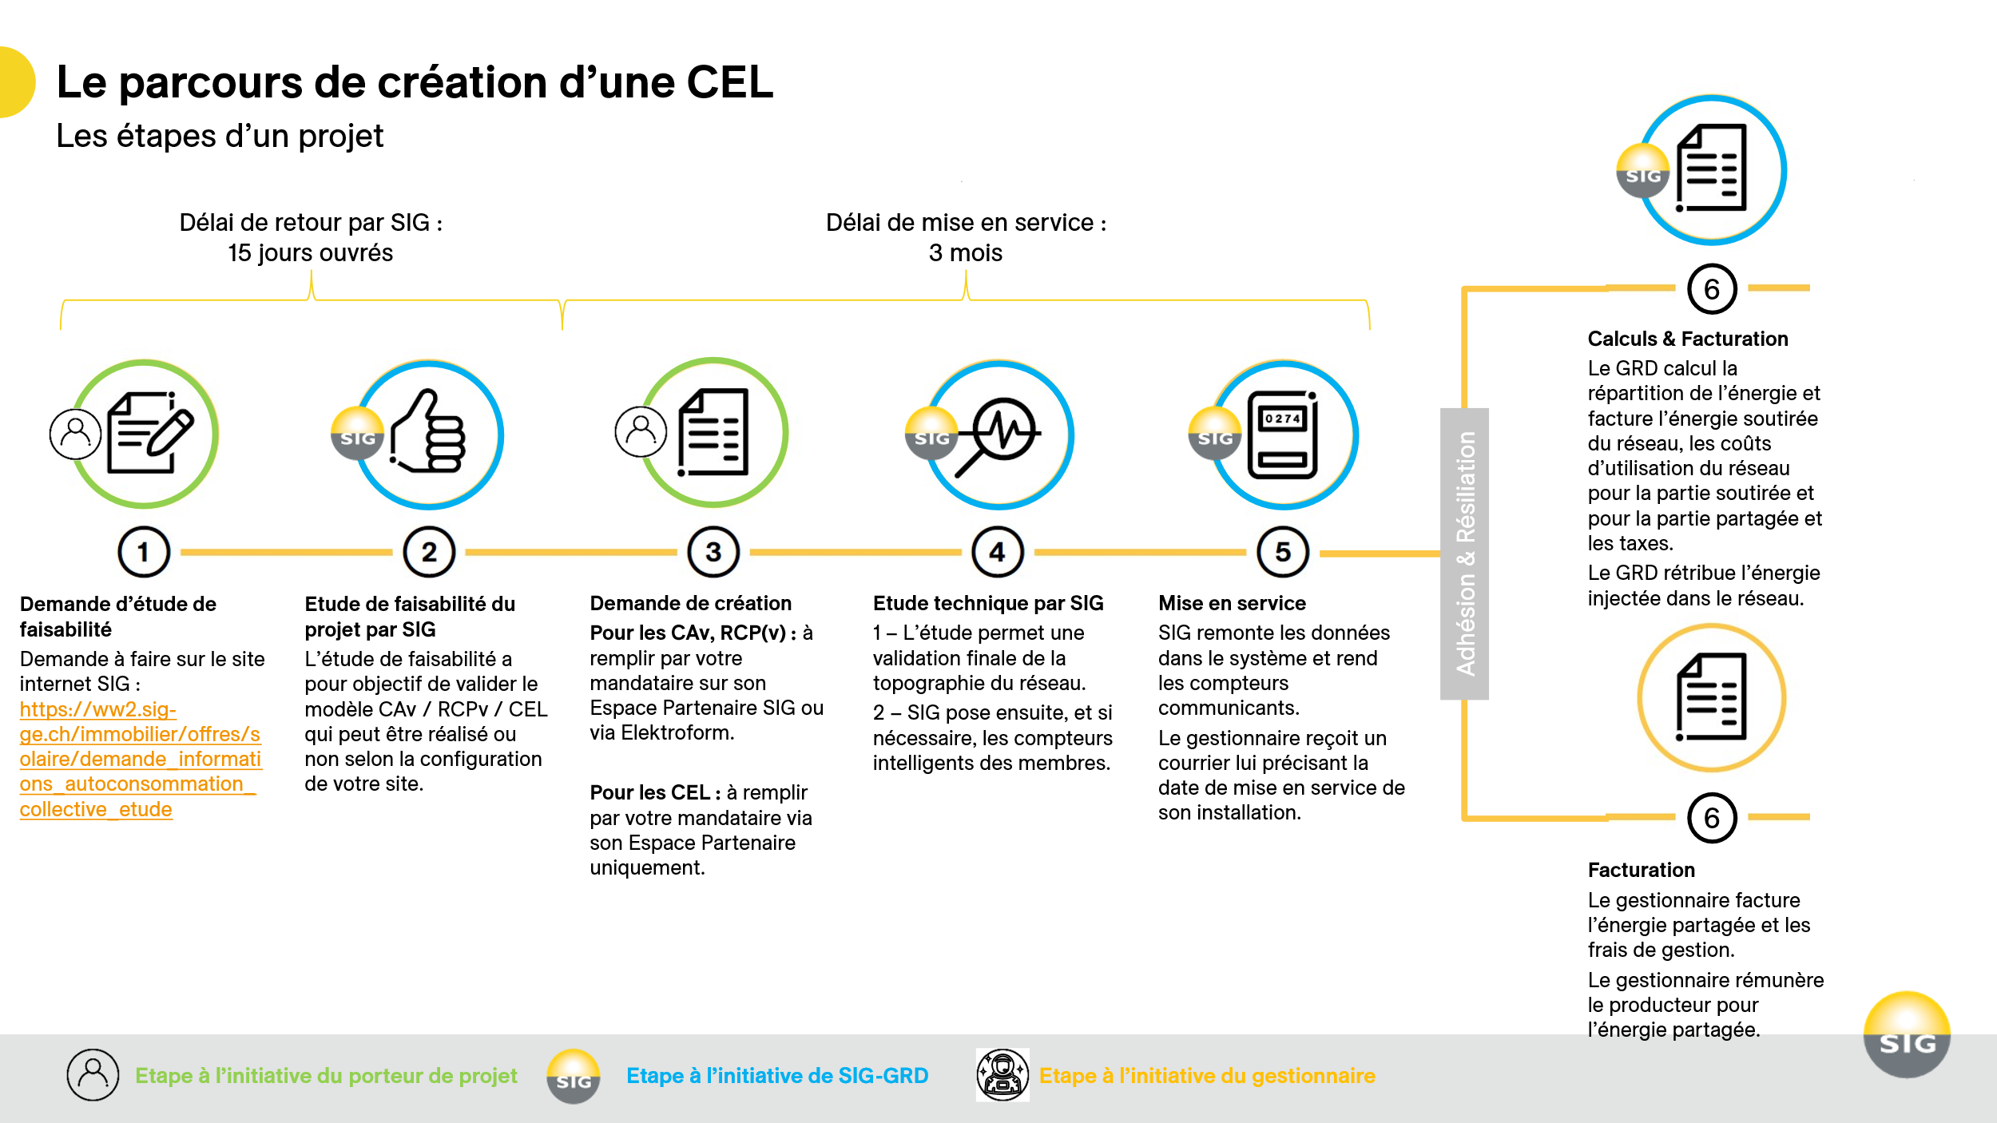

Désignation du représentant
Type de demande

Bon à savoir
Le représentant-gestionnaire est le seul interlocuteur du GRD. C'est lui qui représente l'ensemble des propriétaires et des producteurs concernés par le projet.
Au-dela de cette représentation, le représentant-gestionnaire est le destinataire de la facture globale de la CA, du RCP ou du RCPv. Il a la responsabilité de faire les calculs de répartition, de facturer individuellement les consommateurs finaux et de rémunérer les producteurs.
Designation du gestionnaire
Raison sociale
Nom
Prénom

Adresse
Code Postale
Ville
Canton

Bon à savoir
Une adresse mail valide est obligatoire pour vous faire parvenir les informations et documents nécessaires à la mise en place et au suivi de votre projet.
Numéro de téléphone
Adresse mail

Consommateur(s)
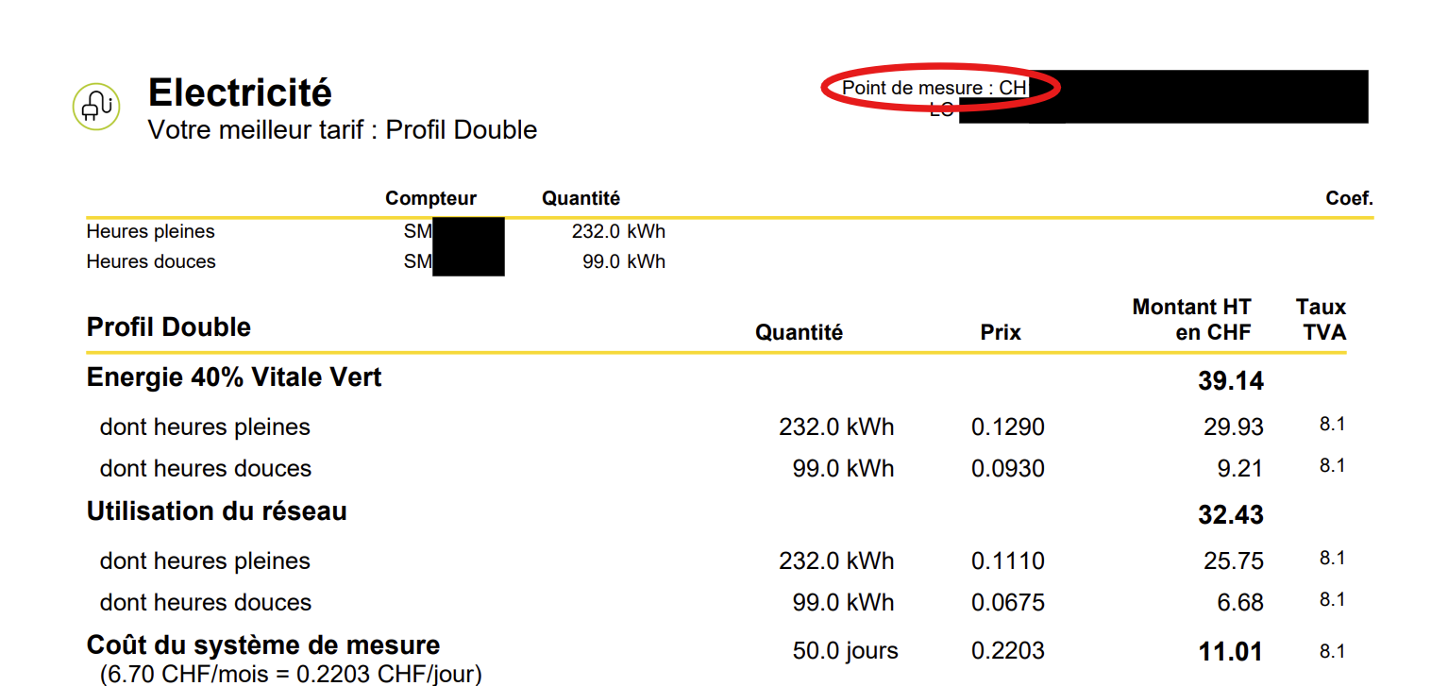
 | Désignation du ou des membres
 | Obligatoire pour la demande de faisabilité Obligatoire pour la demande de création |  |  |  | Optionelle pour la demande de faisabilité Obligatoire pour la demande de création
 | EGID https://map.geo.admin.ch/ | Adresse | Code postale | Commune | Raison sociale | Nom | Prénom | Numéro du compteur (disponible sur la facture) | Numéro de téléphone | Adresse mail
Membre 1
Membre 2
Membre 3

